Forsat sporskifte F
Blad nr: | Svelletype: |  | Station: |  | Højre tungepartis fabriks id:
Skinnetype: | Krumning: |  | Sporskifte nr:
Radius: | Afvigende (H+V/V+H): |  | Km: |  | Krydsning B fabriks id:
Krydsningsforhold: | Betjening: |  | Byggebedding:

Dato/tid for bygge opmålingen (udfyldes af entreprenør/leverandør)
 | Navn |  |  | Firma |  |  | Dato
Udarbejdet af:
Godkendt af:

Dato/tid for opmåling ilagt sporet (udfyldes af entreprenør)
 | Navn |  |  | Firma |  |  | Dato
Udarbejdet af:
Godkendt af:

Beskrivelse af gældende kontrolmål. | Betegnelse af kontrolmål |  | Nominel værdi | Bygge-tolerancer | Måling (bygge) | Måling (ilagt) | Note
 |  |  | [mm] | [mm] | [mm] | [mm]
2) Afstand tungestød til teoretisk hjertespids iht. konstruktionstegning | H | Tungestød til hjertespids |  | +5 / -5
 | V | Tungestød til hjertespids |  | +5 / -5
3) Vinkelrethed ved tungestød | H | Vinkelrethed | 0 | +1 / -1
 | V | Vinkelrethed | 0 | +1 / -1
4) Tilslutning tungespids til sideskinne, maksimal åbning | H | Tungespids h | 0 | ≤ 1,0
 |  | Tungespids v | 0 | ≤ 1,0
 | V | Tungespids h | 0 | ≤ 1,0
 |  | Tungespids v | 0 | ≤ 1,0
5) Tilslutning over anlægsfladen mellem sideskinne og tunge, maksimal åbning | H | Anlægsfladen h | 0 | ≤ 1,0
 |  | Anlægsfladen v | 0 | ≤ 1,0
 | V | Anlægsfladen h | 0 | ≤ 1,0
 |  | Anlægsfladen v | 0 | ≤ 1,0

6) Tilslutning tungestøtter, maksimal åbning | H | Tungestøtter h | 0 | ≤ 1,0
 |  | Tungestøtter v | 0 | ≤ 1,0
 | V | Tungestøtter h | 0 | ≤ 1,0
 |  | Tungestøtter v | 0 | ≤ 1,0
7) Tilslutning glidestole, maksimal åbning | H | Glidestole h | 0 | ≤ 1,0
 |  | Glidestole v | 0 | ≤ 1,0
 | V | Glidestole h | 0 | ≤ 1,0
 |  | Glidestole v | 0 | ≤ 1,0

Beskrivelse af særlige byggekontrolmål. | Betegnelse af kontrolmål |  | Tolerance | Overholdes kravet? | Sæt kryds (X) (bygge) | Sæt kryds (X) (ilagt) | Hvis nej, skriv hvor og hvor meget
1) Byggebedding: - Lægnderetning: +15/-15 mm ift. vandret middellinie og med en ujævnhed på maks 2 mm/m. - Tværretningen: Svellerne skal ligge vandret med en ujævnhed på maks 2 mm/m. |  |  |  | Ja
 |  |  |  | Nej
9) Svelleafstande, træsveller | Svelleafstande |  | +10 / -10 | Ja
 |  |  |  | Nej
10) Ordinater | Afstande vinkelret fra kørekant sideskinne til kørekant tunge/mellemskinne |  | +1 / -1 | Ja
 |  |  |  | Nej
11) Sporvidder overholdes som angivet på normaltegning | Sporvidder |  | Værdier på normal-tegning | Ja
 |  |  |  | Nej
Bilag 1 er et hjælpeskema til kontrol af svelleafstande og sporvidder efter bygning, skemaet kan bruges som en del af dokumentationen til at påvise at svelleafstandende og sporvidderne er overholdt, ligledes kan skemaet også bruges som et hjælp ved opmålingen af sporskiftet. Bilag 2 er et hjælpeskema til kontrol af sporvidder efter ilægning af sporskiftet ved dens edelige placering (i sporet), skemaet kan bruges som en del af dokumentationen til at påvise at sporvidderne er overholdt, ligledes kan skemaet også bruges som et hjælp ved opmålingen af sporskiftet.
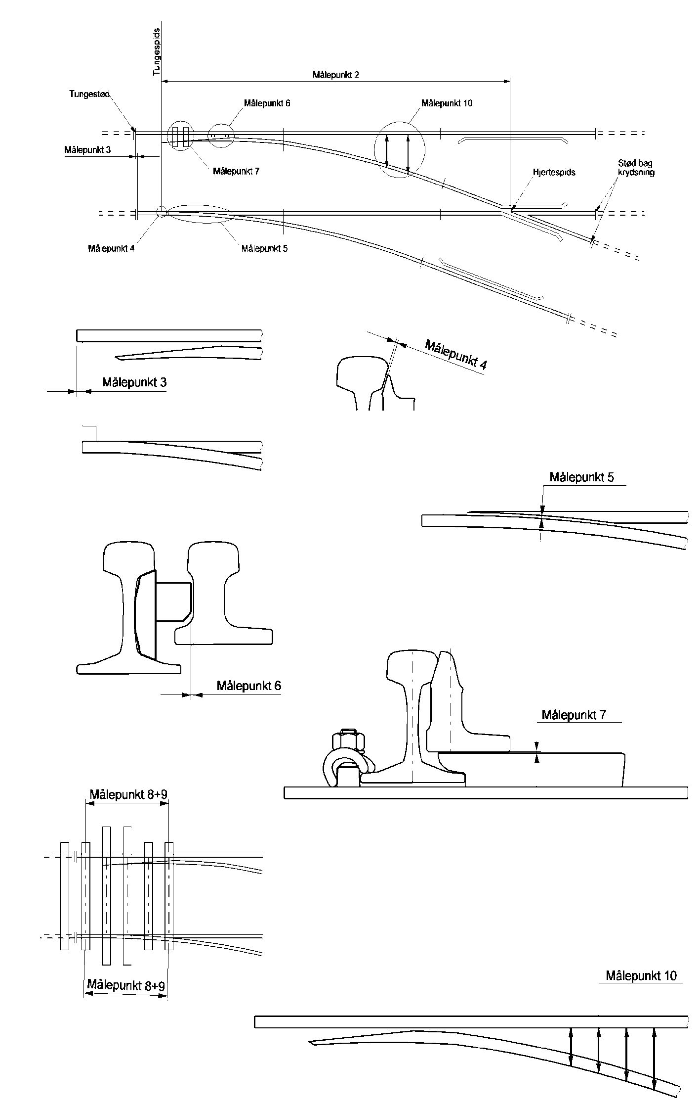

Beskrivelse af almene kontrolmål. | Betegnelse af kontrolmål |  | Nominel værdi | Bygge-tolerancer | Måling (bygge) | Måling (ilagt) | Note
 |  |  | [mm] | [mm] | [mm] | [mm]
Sporvidde målt umiddelbart op til tungespids | H | a |  | +1 / -1
 | V | a |  | +1 / -1
Mindste afstand mellem fraliggende tunges bagkant og tilhørende sideskinnes kørekant | H | i | ≥ 60 | ≥ 60
 |  | i1 | ≥ 60 | ≥ 60
 | V | i | ≥ 60 | ≥ 60
 |  | i1 | ≥ 60 | ≥ 60
Største afstand mellem fraliggende tunges bagkant og modstående tunges kørekant | H | p | ≤ 1378 | ≤ 1378
 |  | p1 | ≤ 1378 | ≤ 1378
 | V | p | ≤ 1378 | ≤ 1378
 |  | p1 | ≤ 1378 | ≤ 1378
Sporvidden målt i midte af tungeparti midt mellem tungestød og stød op til mellemparti | H | y |  | +1 / -1
 |  | y1 |  | +1 / -1
 | V | y |  | +1 / -1
 |  | y1 |  | +1 / -1
Sporvidden ved tungens første befæstelse | H | b |  | +1 / -1
 |  | b1 |  | +1 / -1
 | V | b |  | +1 / -1
 |  | b1 |  | +1 / -1
Sporvidden ved mellempartiets midte | H | c1 |  | +1 / -1
 | V | c1 |  | +1 / -1
Sporvidden målt 200 mm bag den faktiske hjertespids af den særlige krydsning B | H | d2 |  | +1 / -1
 | V | d2 |  | +1 / -1
Afstanden fra tvangsskinnens ledekant til kørekanten på hjertespidsen af den særlige krydsning B | H | (e2)1 |  | +2 / 0
 | V | (e2)1 |  | +2 / 0

Sporrillens bredde i tvangsskinnen | H | Afvigende spor h2 |  | +1 / -1
 | V | Afvigende spor h2 |  | +1 / -1
Sporvidden målt 200 mm bag den faktiske hjertespids | H | d |  | +1 / -1
 |  | d1 |  | +1 / -1
 | V | d |  | +1 / -1
 |  | d1 |  | +1 / -1
Afstanden fra tvangskinnens ledekant til kørekanten på hjertespidsen målt før hjertespidsens tilspidsning | H | (e)1 |  | +2 / 0
 |  | (e1)1 |  | +2 / 0
 | V | (e)1 |  | +2 / 0
 |  | (e1)1 |  | +2 / 0
Sporrillens bredde i tvangskinnen | H | h |  | +1 / -1
 |  | h1 |  | +1 / -1
 | V | h |  | +1 / -1
 |  | h1 |  | +1 / -1
1: Målene (e) og (e1) er anført i parentes idet der for flere sporskiftetyper gælder at hjertespidsens tilspidsning begynder mere end 50 mm fra hjertespidsen. Ved bygning af sporskifter skal ledemålet måles på hjertespidsens kørekant før hjertespidsens tilspidsning.

Entreprenør |  |  |  | Dato og underskrift
Fagtilsynet har gennemgået de fremlagte data og kontrolleret, at de ligger inden for de i projektet fastsatte tolerancer |  |  |  | Dato og underskrift

